CONCILIACIONES BANCARIAS
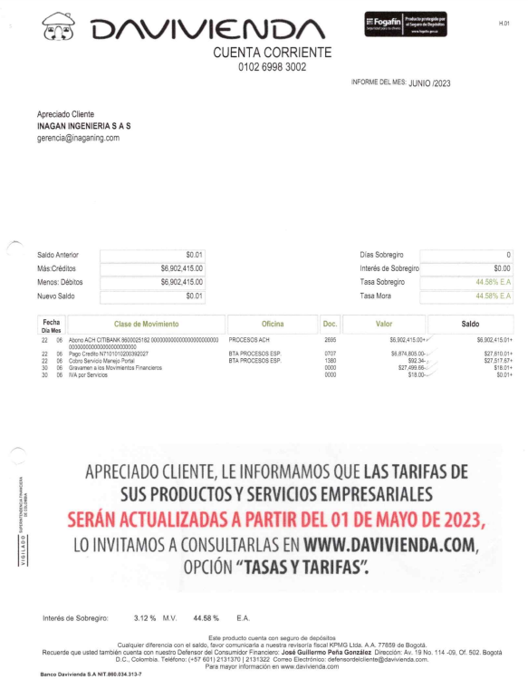
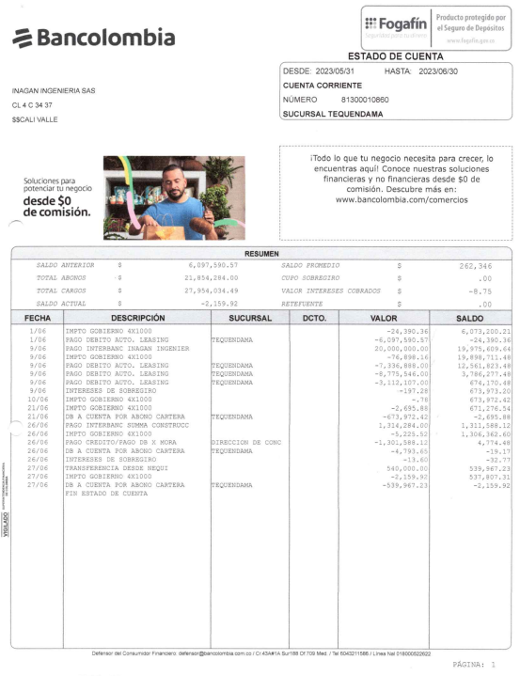
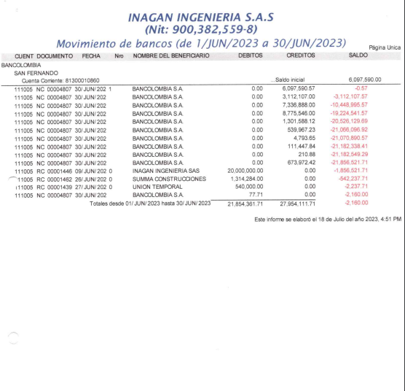
EVIDENCIA CONCILIACIÓN BANCO BANCOLOMBIA MES JUNIO

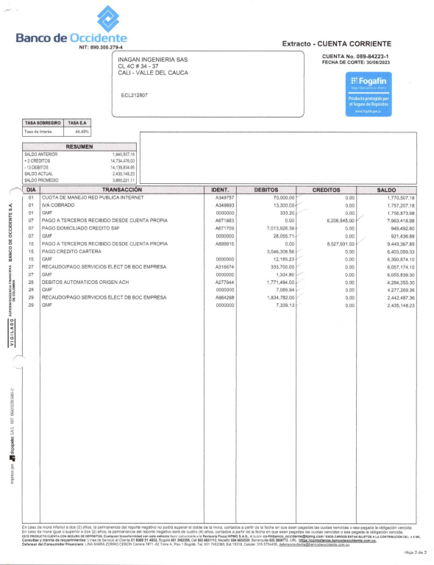
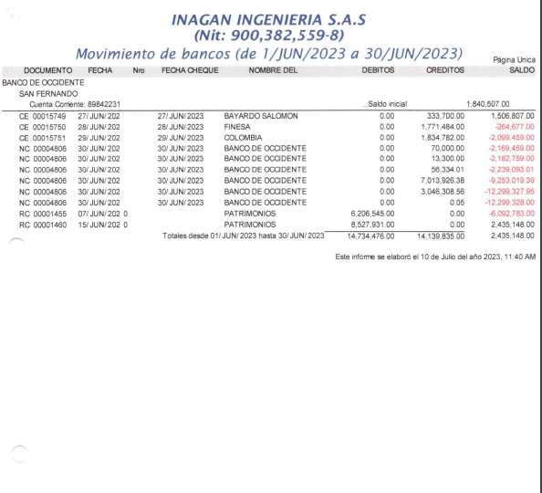
EVIDENCIA CONCILIACIÓN BANCO BBVA MES JUNIO

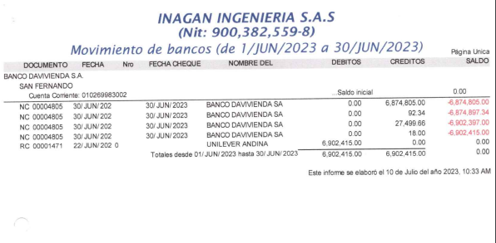
EVIDENCIA CONCILIACIÓN BANCO DAVIVIENDA MES JUNIO

SCANNER PAJARITA
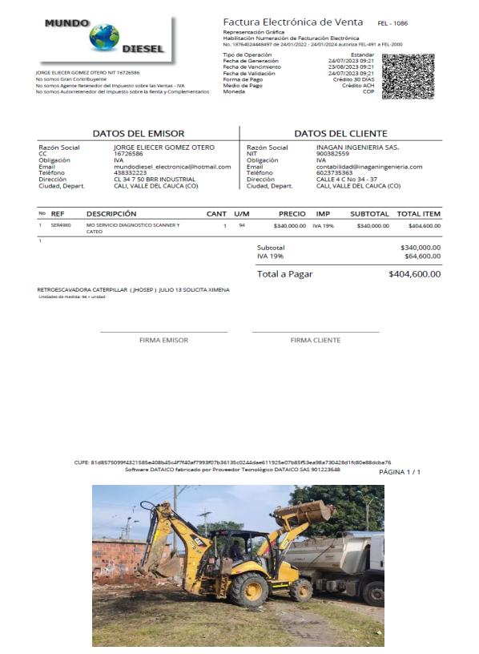
EVIDENCIA SCANNER MAQUINARIA AMARILLA

FACTURACIÓN POR PRODUCIDO
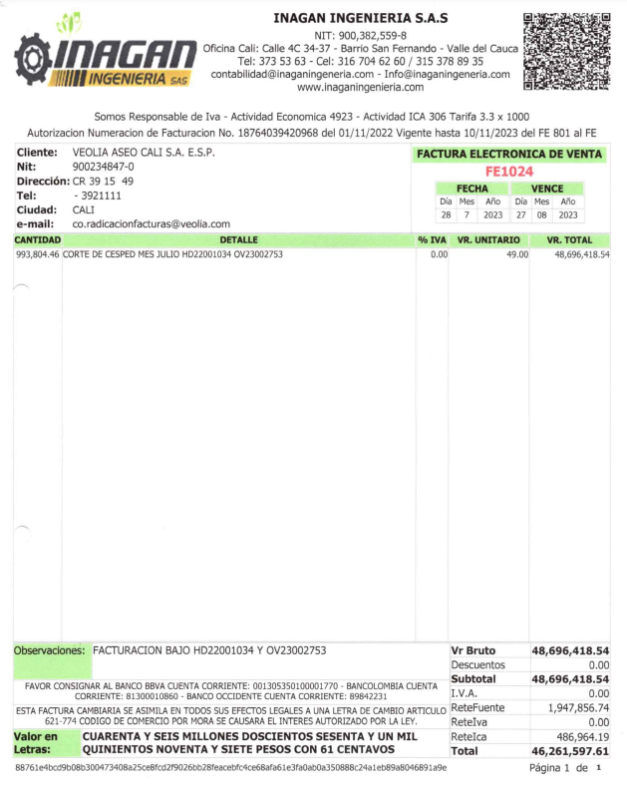
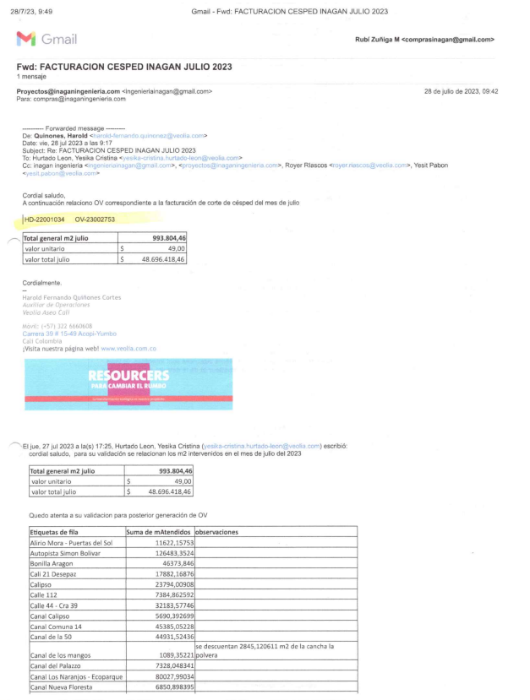
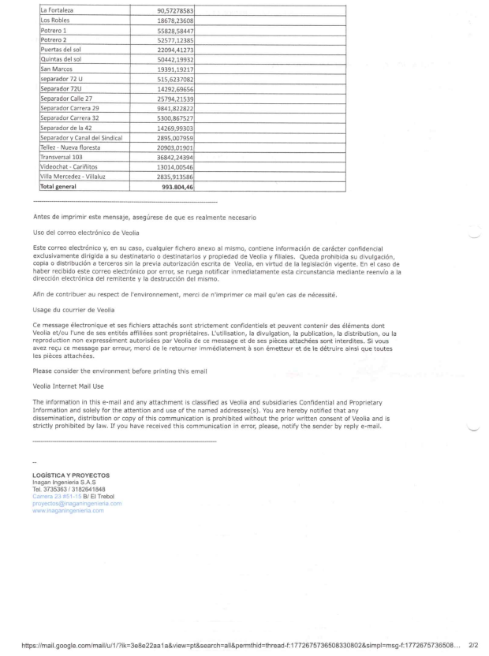
EVIDENCIA FACTURACIÓN DE ACUERDO AL PRODUCIDO

DOCUMENTACION VEHICULO AL DIA
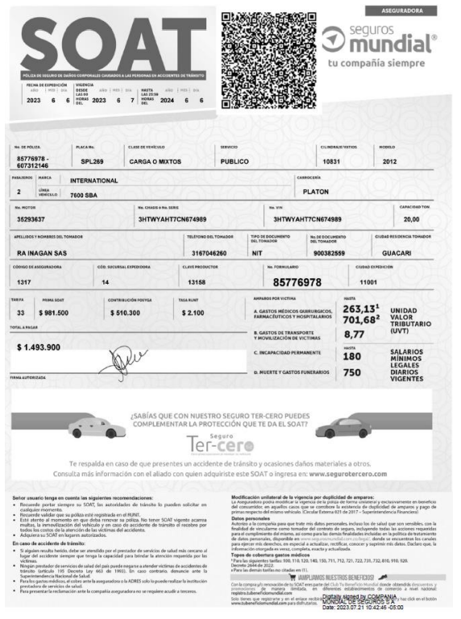
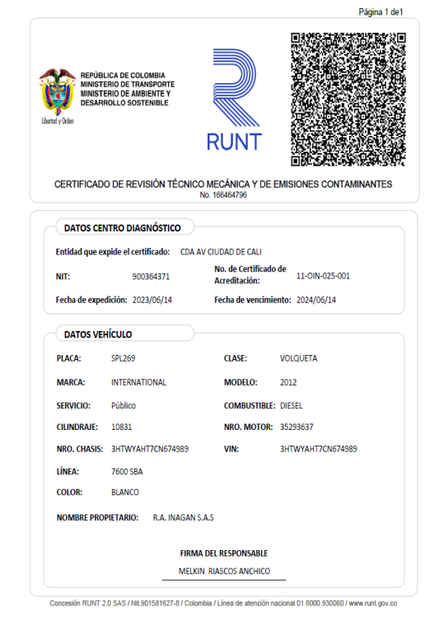
EVIDENCIA VEHICULO PLACA SPL269 DOCUMENTACIÓN AL DIA

EVIDENCIA FRAUDE AÑO 2021
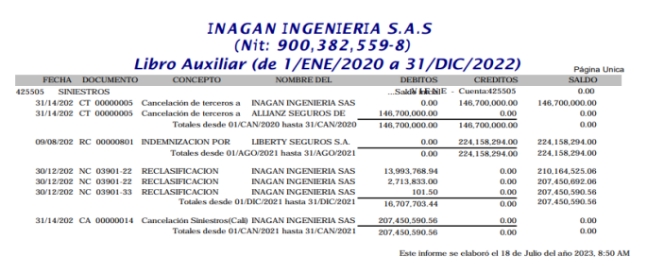
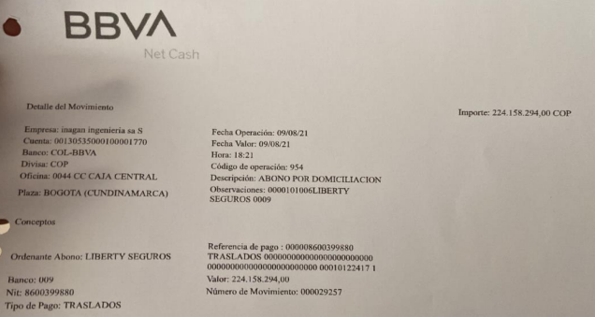
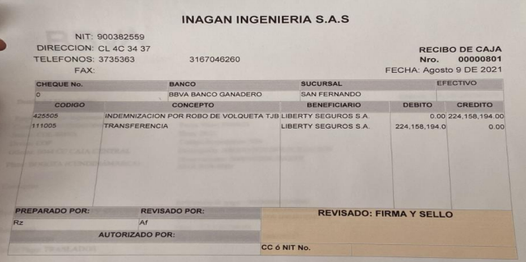
EVIDENCIA FRAUDE AÑO 2021 - VEHICULO TJB

EJEMPLO PARA IMPLEMENTACIÓN
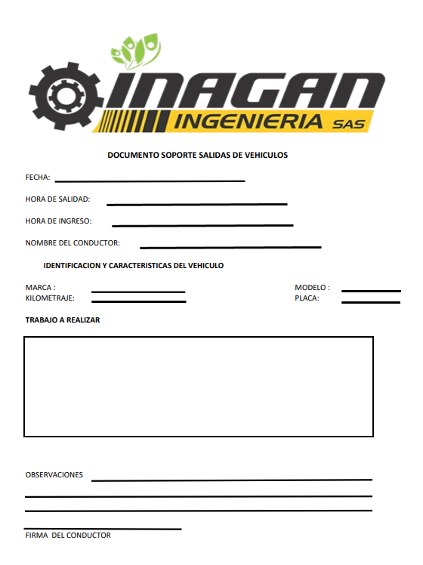
DOCUMENTO RECOMENDADO PARA EL REGISTRO DE ENTRADAS Y SALIDAS DE VEHICULOS

PARQUEADERO PROPIO
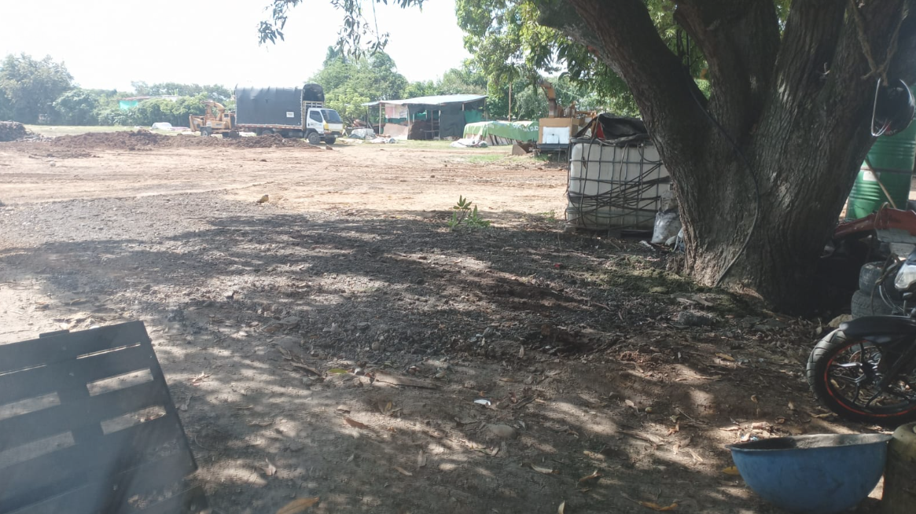
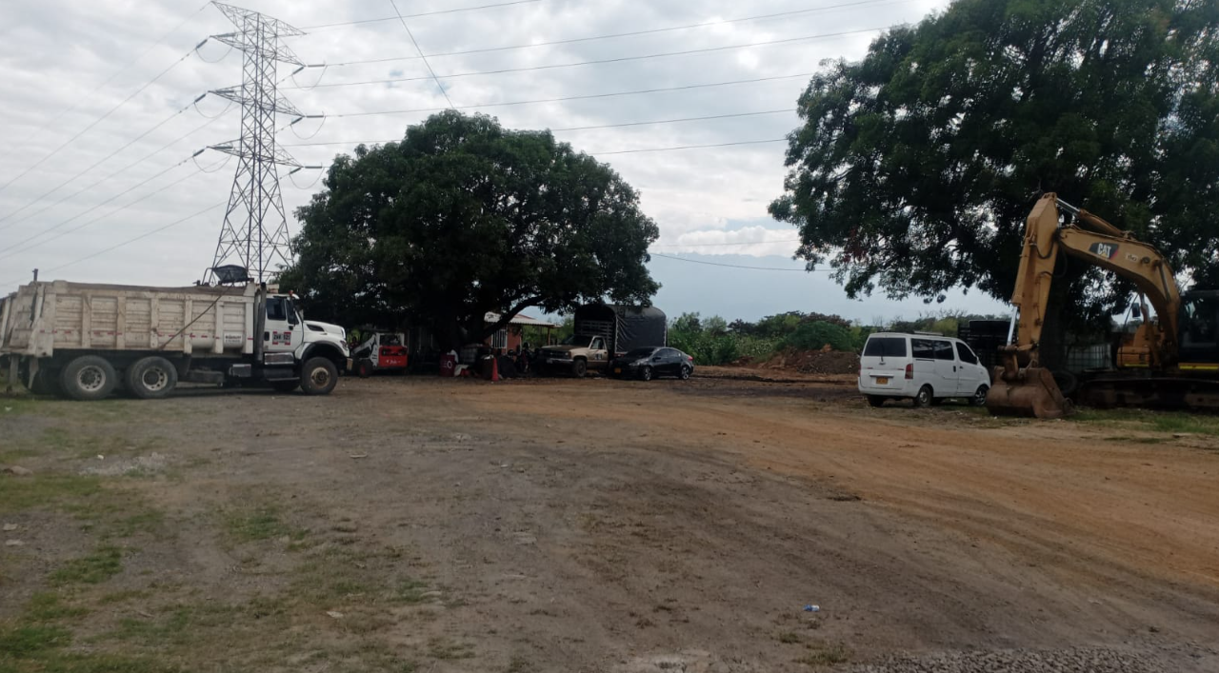
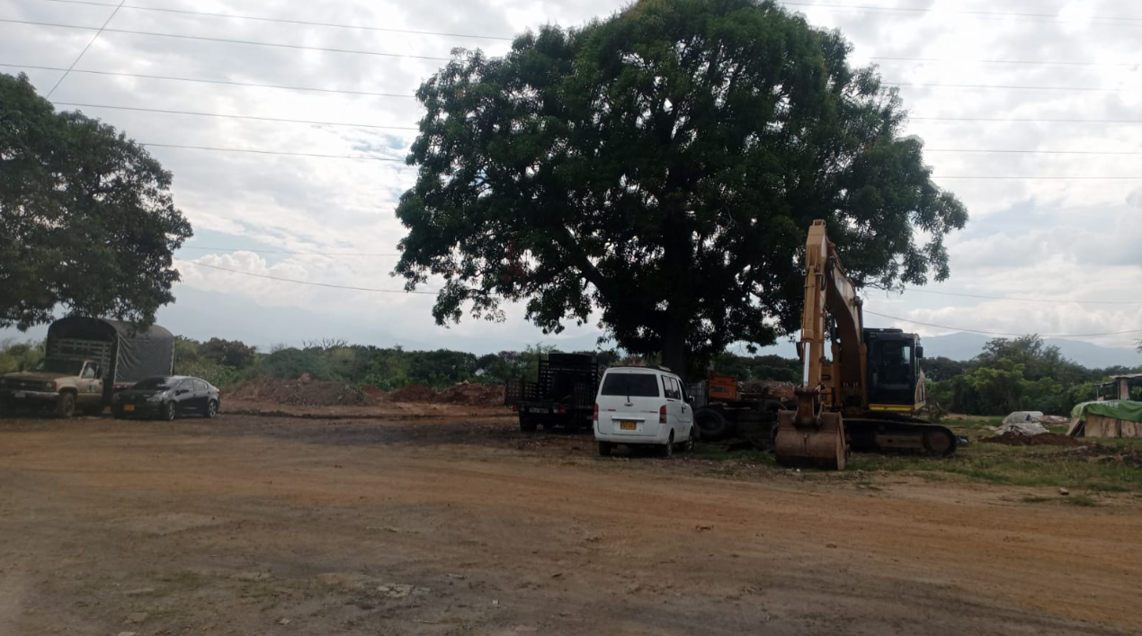
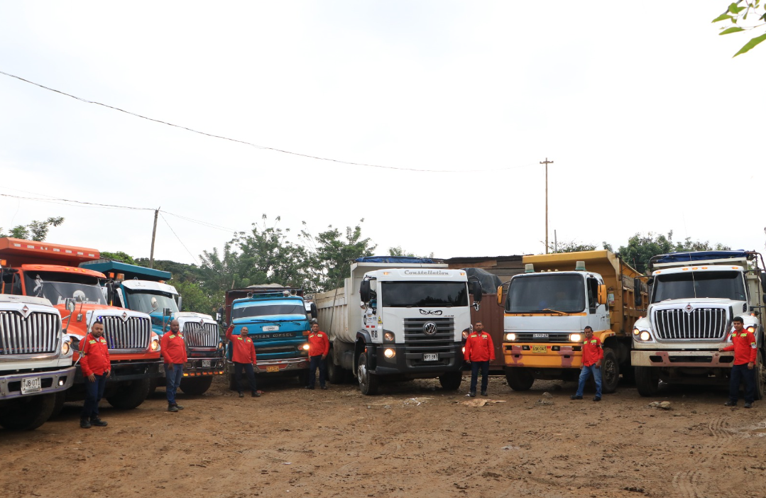
EVIDENCIA PARQUEADERO PROPIO

